Схема сборки
Инструкция по сборке и спецификация Шкаф ВЕНА-3 правый /1500*2200*583/

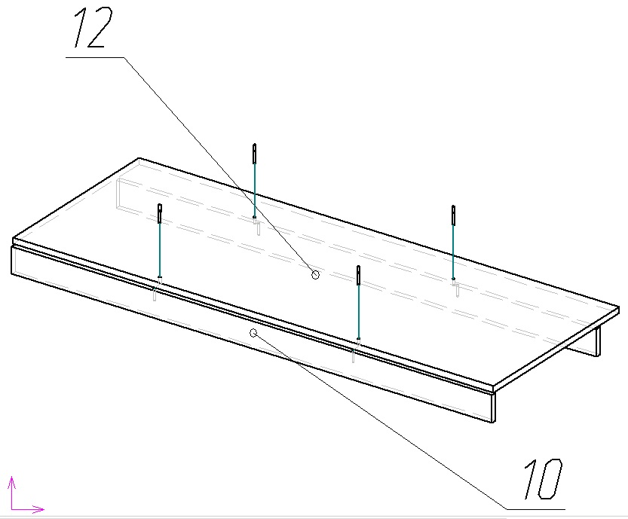
1

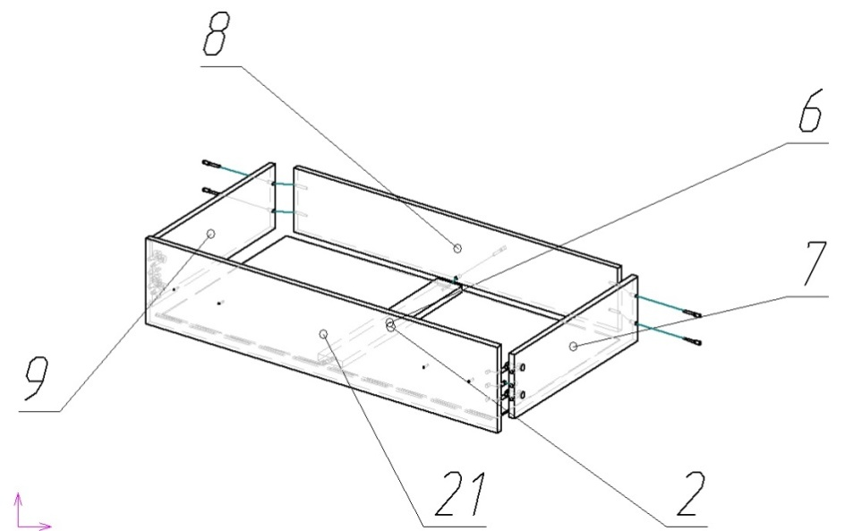

2
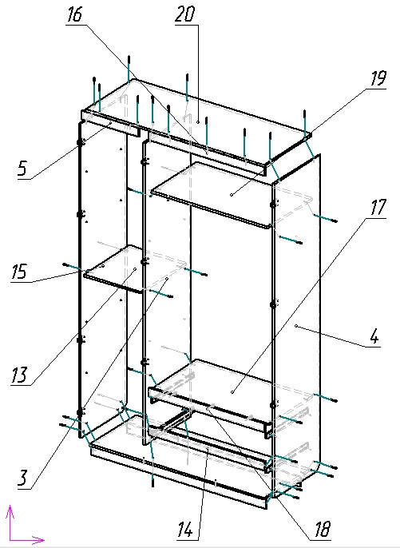

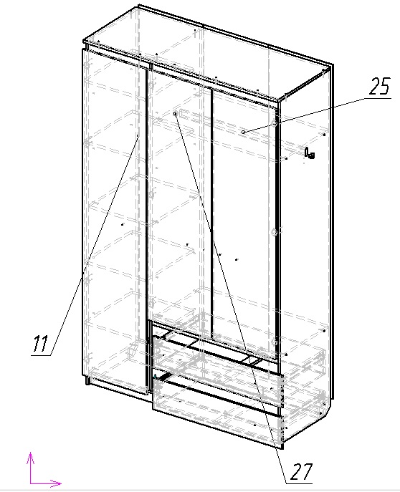

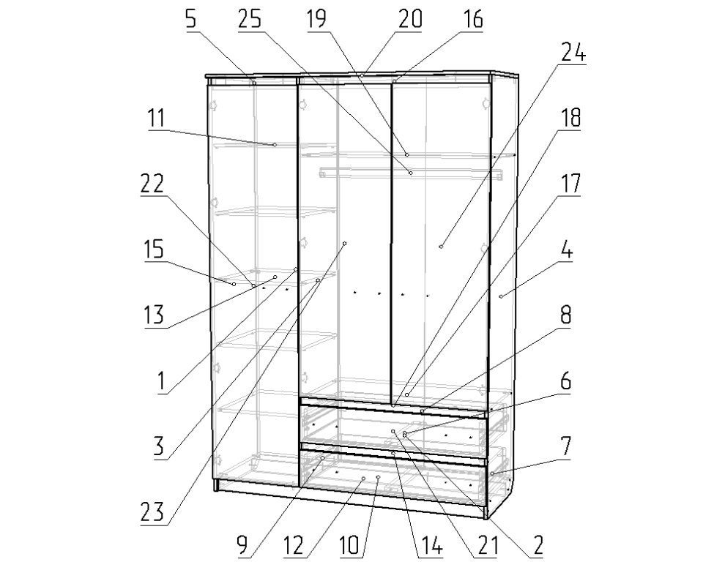
3

 | Детали |  |  |  |  |  | Фурнитура
 | № | Наименование | Размер |  | Кол-во |  | № | Наименование | Размер |  | Кол-во
 | 1 | Стенка задняя | 2126 | 497 | 3 | шт | 1 | Винт | 4 | 22 | 14 | шт
 | 2 | Дно ящика | 946 | 503 | 2 | шт | 2 | Гвоздь | 2 | 20 | 119 | шт
 | 4 | Стойка правая | 2184 | 550 | 1 | шт | 3 | Евровинт | 7 | 50 | 53 | шт
 | 15 | Стойка левая | 2184 | 550 | 1 | шт | 4 | Заглушка для евровинта | венге |  | 45 | шт
 | 3 | Стойка средняя | 2098 | 550 | 1 | шт | 5 | Заглушка под минификс | венге |  | 11 | шт
 | 22 | Дверь | 2072 | 496 | 1 | шт | 6 | Ключ для евровинта |  |  | 1 | шт
 | 23 | Дверь малая левая | 1592 | 496 | 1 | шт | 7 | Минификс-болт стяжечный | 6 | 34 | 11 | шт
 | 24 | Дверь малая правая | 1592 | 496 | 1 | шт | 8 | Минификс-гайка стяжечная | 15 | 12 | 11 | шт
 | 20 | Крышка | 1500 | 580 | 1 | шт | 9 | Петля накладная | 110 |  | 7 | шт
 | 12 | Дно | 1468 | 550 | 1 | шт | 10 | Петля ПОЛУнакладная | 110 |  | 3 | шт
 | 10 | Цоколь | 1468 | 70 | 2 | шт | 11 | Подпятник | коричневый |  | 8 | шт
 | 21 | Фасад ящика | 996 | 200 | 2 | шт | 12 | Полкодержатель |  |  | 16 | шт
 | 19 | Полка верхняя | 976 | 550 | 1 | шт | 13 | Ручка-скоба Бабочка матовый хром | 128 |  | 7 | шт
 | 17 | Полка нижняя | 976 | 534 | 1 | шт | 14 | Шайба пластиковая D4 |  |  | 14 | шт
 | 14 | Планка | 976 | 60 | 1 | шт | 15 | Шкант | 8 | 30 | 6 | шт
 | 16 | Планка верхняя правая | 976 | 60 | 1 | шт | 16 | Штангодержатель овальный |  |  | 2 | шт
 | 18 | Планка | 976 | 60 | 1 | шт | 17 | Шуруп | 3.5 | 16 | 60 | шт
 | 8 | Стенка ящика задняя | 918 | 150 | 2 | шт
 | 13 | Полка | 550 | 476 | 1 | шт |  | Направляющие | 500 |  | 2 | комп
 | 11 | Полка съемная | 530 | 474 | 4 | шт |  | Профиль соединительный | 383 |  | 1 | шт
 | 7 | Стенка ящика правая | 500 | 150 | 2 | шт |  | Профиль соединительный | 448 |  | 1 | шт
 | 9 | Стенка ящика левая | 500 | 150 | 2 | шт |  | Профиль соединительный | 1229 |  | 1 | шт
 | 6 | Планка | 484 | 70 | 2 | шт |  | Штанга овальная | 972 |  | 1 | шт
 | 5 | Планка верхняя левая | 476 | 60 | 1 | шт |  | Пакет фурнитуры | 400 | 200 | 1 | шт

